Hoja1
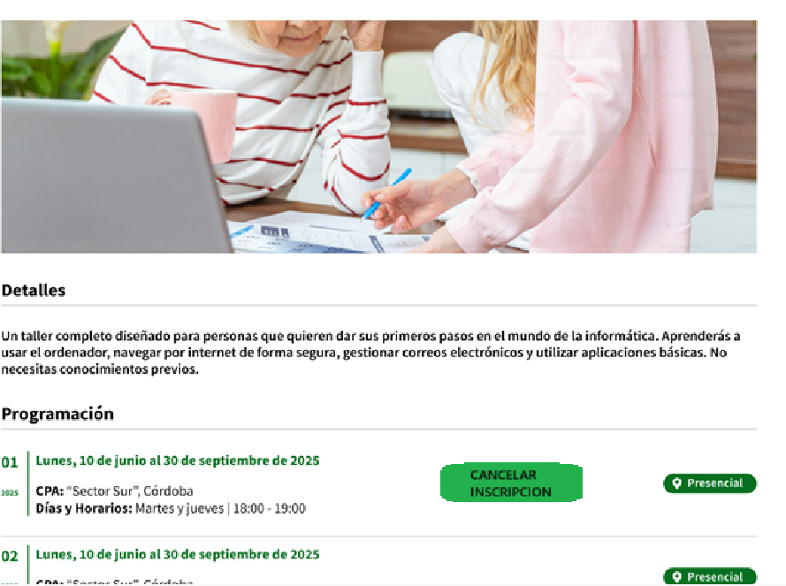
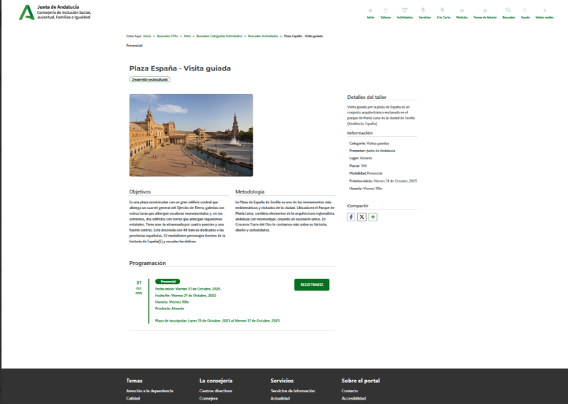

Enunciado de la historia |  |  |  | Criterios de aceptación
Identificador (ID) de la historia | Rol | Característica / Funcionalidad | Razón / Resultado | Número (#) de escenario | Criterio de aceptación (Título) | Contexto | Evento | Resultado / Comportamiento esperado
HU-CPA-0442-GESTION-ACTIVIDADES-PERSONAS-CANCELAR-JUSTIFICAR-NO-ASISTENCIA-SESION-ACTIVIDAD-CPA-VIRTUAL_V0 | Como persona Socia que accede desde el Formulario Consulta Listado Actividades CPA Virtual '(HU-CPA-0421-GESTION-ACTIVIDADES-PERSONAS-CONSULTA-LISTADO-ACTIVIDADES-CPA-VIRTUAL), habiendo seleccionado una sesión de actividad vigente, en la que esté inscrito la persona Socia. Se enviarán por contexto desde dicho formulario los datos de la sesión de la actividad seleccionada previamente. | Para la sesión de la actividad vigente, previamente seleccionada por la persona Socia, y en la que aparece como inscrita, desde la funcionalidad 'justificar no asistencia sesión' será posible justificar la no asistencia a la misma. | Se mostrará en el formulario el detalle de la sesión de la actividad del CPA previamente seleccionada con el botón 'Justificar no asistencia sesión' activo. Una vez pulsado el botón, se podrá justificar la no asistencia a la sesión, debiendo indicarse el motivo de la misma. | 1 | Formulario Justificar No Asistencia Sesion Actividad CPA Virtual | Una vez la persona Socia haya accedido desde la parte privada del aplicativo CPA Virtual al Formulario Consulta Listado Actividades CPA Virtual '(HU-CPA-0421-GESTION-ACTIVIDADES-PERSONAS-CONSULTA-LISTADO-ACTIVIDADES-CPA-VIRTUAL) y haya seleccionado una determinada sesión de actividad mostrada en el formulario (identificable por mostrar el botón 'justificar no asistencia sesión', se le presentará el formulario detallado en esta HU. | N/A | Una vez la persona Socia haya seleccionado en el Formulario Consulta Listado Actividades CPA Virtual '(HU-CPA-0421-GESTION-ACTIVIDADES-PERSONAS-CONSULTA-LISTADO-ACTIVIDADES-CPA-VIRTUAL) una sesión de actividad y pulsado el botón 'justificar no asistencia sesión', podrá justificar la no asistencia a la sesión indicando el motivo, momento en el que se presentará este formulario, detallado en esta HU. En base a los datos de contexto recibidos desde el formulario indicado se presentará en la cabecera de la pantalla el detalle de la sesión de la actividad previamente seleccionada.
 |  |  |  |  | Selección Centro
 |  |  |  | 2 | Código CPA | Se presenta un campo texto. No Visible. Presentará el código del CPA. | N/A | Se presentará en el campo del formulario el valor obtenido previamente mediante contexto desde el 'Formulario Autenticación' (HU-CPA-0001-AUTENTICACION_CPA-VIRTUAL_FASE1)
 |  |  |  | 3 | CPA | Se presenta un campo texto. No Editable. Presentará el nombre del CPA. | N/A | Se presentará en el campo del formulario el valor obtenido previamente mediante contexto desde el 'Formulario Autenticación' (HU-CPA-0001-AUTENTICACION_CPA-VIRTUAL_FASE1)
 |  |  |  | 4 | Provincia CPA | Se presenta un campo texto. No Editable. Presentará el nombre de la provincia del CPA | N/A | Se presentará en el campo del formulario el valor obtenido previamente mediante contexto desde el 'Formulario Autenticación' (HU-CPA-0001-AUTENTICACION_CPA-VIRTUAL_FASE1)
 |  |  |  | 5 | Código Postal | Se presenta un campo texto. No Editable. Presentará el código postal del CPA. | N/A | Se presentará en el campo del formulario el valor obtenido previamente mediante contexto desde el 'Formulario Autenticación' (HU-CPA-0001-AUTENTICACION_CPA-VIRTUAL_FASE1)
 |  |  |  |  | Datos Actividad
 |  |  |  | 6 | Denominación actividad | Se presenta un campo texto. No Editable. Presentará el nombre del taller, obtenido previamente desde el Formulario Consulta Listado Actividades CPA Virtual '(HU-CPA-0421-GESTION-ACTIVIDADES-PERSONAS-CONSULTA-LISTADO-ACTIVIDADES-CPA-VIRTUAL). | N/A | Se presenta en pantalla el valor obtenido previamente .
 |  |  |  | 7 | Imagen actividad | Se presenta un campo imagen. No Editable. Presentará la imagen de la actividad, obtenida previamente desde el Formulario Consulta Listado Actividades CPA Virtual '(HU-CPA-0421-GESTION-ACTIVIDADES-PERSONAS-CONSULTA-LISTADO-ACTIVIDADES-CPA-VIRTUAL).. | N/A | Se presenta en pantalla el valor obtenido previamente .
 |  |  |  | 8 | Area actividad | Se presenta un campo texto. No Editable. Presentará el area de la actividad, obtenida previamente desde el Formulario Consulta Listado Actividades CPA Virtual '(HU-CPA-0421-GESTION-ACTIVIDADES-PERSONAS-CONSULTA-LISTADO-ACTIVIDADES-CPA-VIRTUAL).. | N/A | Se presenta en pantalla el valor obtenido previamente .
 |  |  |  | 9 | Modalidad actividad | Se presenta un campo texto. No Editable. Obligatorio. Presentará la modalidad de la actividad, obtenida previamente desde el Formulario Consulta Listado Actividades CPA Virtual '(HU-CPA-0421-GESTION-ACTIVIDADES-PERSONAS-CONSULTA-LISTADO-ACTIVIDADES-CPA-VIRTUAL).. | N/A | Se presenta en pantalla el valor obtenido previamente .
 |  |  |  | 10 | Descripción actividad | Se presenta un campo texto. No Editable. Presentará la descripción del contenido de la actividad, obtenida previamente desde el Formulario Consulta Listado Actividades CPA Virtual '(HU-CPA-0421-GESTION-ACTIVIDADES-PERSONAS-CONSULTA-LISTADO-ACTIVIDADES-CPA-VIRTUAL).. | N/A | Se presenta en pantalla el valor obtenido previamente .
 |  |  |  | 11 | Fecha inicio actividad | Se presenta un campo fecha. No Editable. Presentará la fecha de inicio de la actividad, obtenida previamente desde el Formulario Consulta Listado Actividades CPA Virtual '(HU-CPA-0421-GESTION-ACTIVIDADES-PERSONAS-CONSULTA-LISTADO-ACTIVIDADES-CPA-VIRTUAL).. | N/A | Se presenta en pantalla el valor obtenido previamente .
 |  |  |  | 12 | Fecha fin actividad | Se presenta un campo fecha. No Editable. Presentará la fecha fin de la actividad, obtenida previamente desde el Formulario Consulta Listado Actividades CPA Virtual '(HU-CPA-0421-GESTION-ACTIVIDADES-PERSONAS-CONSULTA-LISTADO-ACTIVIDADES-CPA-VIRTUAL). | N/A | Se presenta en pantalla el valor obtenido previamente .
 |  |  |  | 13 | Horario | Se presenta un campo texto. No editable. Horario (días de la semana y horario) en las que se impartirán las sesiones del taller que se desea dar de alta para el centro CPA indicado. Se presentará en el campo del formulario el valor obtenido previamente desde el Formulario Consulta Listado Actividades CPA Virtual '(HU-CPA-0421-GESTION-ACTIVIDADES-PERSONAS-CONSULTA-LISTADO-ACTIVIDADES-CPA-VIRTUAL). | N/A | Se presenta en pantalla el valor obtenido previamente .
 |  |  |  | 13 | Fecha inicio inscripción actividad | Se presenta un campo fecha. No Editable. Presentará la fecha de inicio inscripción a la actividad, obtenida previamente desde el Formulario Consulta Listado Actividades CPA Virtual '(HU-CPA-0421-GESTION-ACTIVIDADES-PERSONAS-CONSULTA-LISTADO-ACTIVIDADES-CPA-VIRTUAL).. | N/A | Se presenta en pantalla el valor obtenido previamente .
 |  |  |  | 14 | Fecha fin inscripción actividad | Se presenta un campo fecha. No Editable. Presentará la fecha fin inscripción a la actividad, obtenida previamente desde el Formulario Consulta Listado Actividades CPA Virtual '(HU-CPA-0421-GESTION-ACTIVIDADES-PERSONAS-CONSULTA-LISTADO-ACTIVIDADES-CPA-VIRTUAL).. | N/A | Se presenta en pantalla el valor obtenido previamente .
 |  |  |  | 15 | Fecha inicio inscripción actividad extra | Se presenta un campo fecha. No Editable. Presentará la fecha de inicio inscripción a la actividad, obtenida previamente desde el Formulario Consulta Listado Actividades CPA Virtual '(HU-CPA-0421-GESTION-ACTIVIDADES-PERSONAS-CONSULTA-LISTADO-ACTIVIDADES-CPA-VIRTUAL).. | N/A | Se presenta en pantalla el valor obtenido previamente .
 |  |  |  | 15 | Fecha fin inscripción actividad extra | Se presenta un campo fecha. No Editable. Presentará la fecha fin inscripción a la actividad, obtenida previamente desde el Formulario Consulta Listado Actividades CPA Virtual '(HU-CPA-0421-GESTION-ACTIVIDADES-PERSONAS-CONSULTA-LISTADO-ACTIVIDADES-CPA-VIRTUAL).. | N/A | Se presenta en pantalla el valor obtenido previamente .
 |  |  |  | 15 | Número Plazas | Se presenta un campo numérico. No editable. Número de plazas totales definidas de la Actividad. Presentará el ámbito de las retransmisiones del taller, obtenida previamente desde el Formulario Consulta Listado Actividades CPA Virtual '(HU-CPA-0421-GESTION-ACTIVIDADES-PERSONAS-CONSULTA-LISTADO-ACTIVIDADES-CPA-VIRTUAL).. | N/A | Se presenta en pantalla el valor obtenido previamente .
 |  |  |  | 16 | Indicador a la carta | Se presenta un campo check. No editable. Indicador de si la actividad se presenta en la sección 'A la carta'. Presentará el ámbito de las retransmisiones del taller, obtenida previamente desde el Formulario Consulta Listado Actividades CPA Virtual '(HU-CPA-0421-GESTION-ACTIVIDADES-PERSONAS-CONSULTA-LISTADO-ACTIVIDADES-CPA-VIRTUAL).. | N/A | Se mostrará el valor presentado en pantalla.
 |  |  |  | 17 | Imagen actividad | Se presenta un campo multimedia. No editable. Imagen de la actividad. Presentará el ámbito de las retransmisiones del taller, obtenida previamente desde el Formulario Consulta Listado Actividades CPA Virtual '(HU-CPA-0421-GESTION-ACTIVIDADES-PERSONAS-CONSULTA-LISTADO-ACTIVIDADES-CPA-VIRTUAL).. | N/A | Se mostrará el valor presentado en pantalla.
 |  |  |  | 18 | Archivo actividad | Se presenta un campo multimedia. No editable. Archivo multimedia asociado a la actividad (por ejemplo, conteniendo el programa de la actividad). Presentará el ámbito de las retransmisiones del taller, obtenida previamente desde el Formulario Consulta Listado Actividades CPA Virtual '(HU-CPA-0421-GESTION-ACTIVIDADES-PERSONAS-CONSULTA-LISTADO-ACTIVIDADES-CPA-VIRTUAL).. | N/A | Se mostrará el valor presentado en pantalla.
 |  |  |  | 18 | Ambito actividad | Se presenta un campo texto. No editable. Presentará el ámbito de las retransmisiones del taller, obtenida previamente desde el Formulario Consulta Listado Actividades CPA Virtual '(HU-CPA-0421-GESTION-ACTIVIDADES-PERSONAS-CONSULTA-LISTADO-ACTIVIDADES-CPA-VIRTUAL).. | N/A | Se mostrará el valor presentado en pantalla.
 |  |  |  | 19 | Indicador acompañamiento | Campo check. No editable. Presentará el ámbito de las retransmisiones del taller, obtenida previamente desde el Formulario Consulta Listado Actividades CPA Virtual '(HU-CPA-0421-GESTION-ACTIVIDADES-PERSONAS-CONSULTA-LISTADO-ACTIVIDADES-CPA-VIRTUAL).. | N/A | Se presenta en pantalla el valor obtenido.
 |  |  |  | 20 | Observaciones | Campo texto. No editable. Presentará el ámbito de las retransmisiones del taller, obtenida previamente desde el Formulario Consulta Listado Actividades CPA Virtual '(HU-CPA-0421-GESTION-ACTIVIDADES-PERSONAS-CONSULTA-LISTADO-ACTIVIDADES-CPA-VIRTUAL).. | N/A | Se presenta en pantalla el valor obtenido previamente.
 |  |  |  | 21 | Indicador aceptación términos inscripción | Campo check. No editable. Presentará el ámbito de las retransmisiones del taller, obtenida previamente desde el Formulario Consulta Listado Actividades CPA Virtual '(HU-CPA-0421-GESTION-ACTIVIDADES-PERSONAS-CONSULTA-LISTADO-ACTIVIDADES-CPA-VIRTUAL). | N/A | Se presenta en pantalla el valor obtenido previamente.
 |  |  |  |  | Datos Sesion
 |  |  |  | 22 | idSesionActividad | Campo numérico. No visible. Se presentará en el campo del formulario el valor obtenido previamente desde el Formulario Consulta Listado Actividades CPA Virtual '(HU-CPA-0421-GESTION-ACTIVIDADES-PERSONAS-CONSULTA-LISTADO-ACTIVIDADES-CPA-VIRTUAL). | N/A | Campo oculto.
 |  |  |  | 23 | Tipo Sesión | Se presenta un campo texto. No editable. Tipo de sesión de la sesión de la Actividad. Se presentará en el campo del formulario el valor obtenido previamente desde el Formulario Consulta Listado Actividades CPA Virtual '(HU-CPA-0421-GESTION-ACTIVIDADES-PERSONAS-CONSULTA-LISTADO-ACTIVIDADES-CPA-VIRTUAL). | N/A | Se mostrará el valor presentado en pantalla.
 |  |  |  | 24 | Motivo Sesión Extraordinara | Campo visible si tipo sesión es 'Extraordinaria'. Se presentará en el campo del formulario el valor obtenido previamente desde el Formulario Consulta Listado Actividades CPA Virtual '(HU-CPA-0421-GESTION-ACTIVIDADES-PERSONAS-CONSULTA-LISTADO-ACTIVIDADES-CPA-VIRTUAL). | N/A | Se mostrará el valor presentado en pantalla.
 |  |  |  | 25 | Fecha Sesión | Se presenta un campo fecha (fecha y hora). No editable. Fecha de la sesión de la Actividad. Se presentará en el campo del formulario el valor obtenido previamente desde el Formulario Consulta Listado Actividades CPA Virtual '(HU-CPA-0421-GESTION-ACTIVIDADES-PERSONAS-CONSULTA-LISTADO-ACTIVIDADES-CPA-VIRTUAL). | N/A | Se mostrará el valor presentado en pantalla.
 |  |  |  | 26 | Horario | Se presenta un campo texto. No editable. Horario de la sesión de la Actividad. Se presentará en el campo del formulario el valor obtenido previamente desde el Formulario Consulta Listado Actividades CPA Virtual '(HU-CPA-0421-GESTION-ACTIVIDADES-PERSONAS-CONSULTA-LISTADO-ACTIVIDADES-CPA-VIRTUAL). |  | Se mostrará el valor presentado en pantalla.
 |  |  |  | 27 | Contenido | Solo aplica en el caso de que la modalidad de la sesión del taller sea 'en linea' o 'presencial retransmitida'. Se presenta un campo texto. No editable. Contenido al que corresponde la sesión del taller. Se presentará en el campo del formulario el valor obtenido previamente desde el Formulario Consulta Listado Actividades CPA Virtual '(HU-CPA-0421-GESTION-ACTIVIDADES-PERSONAS-CONSULTA-LISTADO-ACTIVIDADES-CPA-VIRTUAL). | N/A | Se mostrará el valor introducido en pantalla.
 |  |  |  | 28 | Código Contenido | Solo aplica en el caso de que la modalidad de la sesión del taller sea 'en linea' o 'presencial retransmitida'. Se presenta un campo texto. No editable. Contenido al que corresponde la sesión del taller. Se presentará en el campo del formulario el valor obtenido previamente desde el Formulario Consulta Listado Actividades CPA Virtual '(HU-CPA-0421-GESTION-ACTIVIDADES-PERSONAS-CONSULTA-LISTADO-ACTIVIDADES-CPA-VIRTUAL). |  | No se presenta en pantalla.
 |  |  |  | 29 | Texto contenido | Solo aplica en el caso de que la modalidad de la sesión del taller sea 'en linea' o 'presencial retransmitida'. Se presenta un campo texto. No editable. Texton del contenido al que corresponde la sesión del taller. Se presentará en el campo del formulario el valor obtenido previamente desde el Formulario Consulta Listado Actividades CPA Virtual '(HU-CPA-0421-GESTION-ACTIVIDADES-PERSONAS-CONSULTA-LISTADO-ACTIVIDADES-CPA-VIRTUAL). |  | Se mostrará el valor presentado en pantalla.
 |  |  |  | 30 | Imagen multimedia | Solo aplica en el caso de que la modalidad de la sesión del taller sea 'en linea' o 'presencial retransmitida'. Se presenta un campo multimedia. No editable. Imagen del contenido al que corresponde la sesión del taller. Se presentará en el campo del formulario el valor obtenido previamente desde el Formulario Consulta Listado Actividades CPA Virtual '(HU-CPA-0421-GESTION-ACTIVIDADES-PERSONAS-CONSULTA-LISTADO-ACTIVIDADES-CPA-VIRTUAL). |  | Se mostrará el valor presentado en pantalla.
 |  |  |  | 31 | Video multimedia | Solo aplica en el caso de que la modalidad de la sesión del taller sea 'en linea' o 'presencial retransmitida'. Se presenta un campo multimedia. No editable. Vídeo del contenido al que corresponde la sesión del taller. Se presentará en el campo del formulario el valor obtenido previamente desde el Formulario Consulta Listado Actividades CPA Virtual '(HU-CPA-0421-GESTION-ACTIVIDADES-PERSONAS-CONSULTA-LISTADO-ACTIVIDADES-CPA-VIRTUAL). |  | Se mostrará el valor presentado en pantalla.
 |  |  |  | 32 | URL Streaming | Solo aplica en el caso de que la modalidad de la sesión del taller sea 'en linea' o 'presencial retransmitida'. Se presenta un campo texto. No editable. URL Streaming del contenido al que corresponde la sesión del taller. Se presentará en el campo del formulario el valor obtenido previamente desde el Formulario Consulta Listado Actividades CPA Virtual '(HU-CPA-0421-GESTION-ACTIVIDADES-PERSONAS-CONSULTA-LISTADO-ACTIVIDADES-CPA-VIRTUAL). | N/A | Se mostrará el valor introducido en pantalla.
 |  |  |  | 33 | Ambito Sesion | Se presenta un campo texto. No editable. Ambito de la sesion de la actividad. Se presentará en el campo del formulario el valor obtenido previamente desde el Formulario Consulta Listado Actividades CPA Virtual '(HU-CPA-0421-GESTION-ACTIVIDADES-PERSONAS-CONSULTA-LISTADO-ACTIVIDADES-CPA-VIRTUAL). |  | Se mostrará el valor presentado en pantalla.
 |  |  |  | 34 | Valor Ambito Sesion | Se presenta un campo texto. No editable. Valor del Ambito de la sesion de la actividad. Se presentará en el campo del formulario el valor obtenido previamente desde el Formulario Consulta Listado Actividades CPA Virtual '(HU-CPA-0421-GESTION-ACTIVIDADES-PERSONAS-CONSULTA-LISTADO-ACTIVIDADES-CPA-VIRTUAL). |  | Se mostrará el valor presentado en pantalla.
 |  |  |  | 35 | Duracion | Se presenta un campo numérico. No editable. Duración de la sesión de la Actividad. Se presentará en el campo del formulario el valor obtenido previamente desde el Formulario Consulta Listado Actividades CPA Virtual '(HU-CPA-0421-GESTION-ACTIVIDADES-PERSONAS-CONSULTA-LISTADO-ACTIVIDADES-CPA-VIRTUAL). |  | Se mostrará el valor presentado en pantalla.
 |  |  |  | 36 | Lugar celebración | Se presenta un campo texto. No editable. Lugar de celebración de la sesión de la Actividad. Se presentará en el campo del formulario el valor obtenido previamente desde el Formulario Consulta Listado Actividades CPA Virtual '(HU-CPA-0421-GESTION-ACTIVIDADES-PERSONAS-CONSULTA-LISTADO-ACTIVIDADES-CPA-VIRTUAL). |  | Se mostrará el valor presentado en pantalla.
 |  |  |  | 37 | Modalidad | Se presenta un campo texto. No editable. Modalidad de la sesión de la Actividad. Se presentará en el campo del formulario el valor obtenido previamente desde el Formulario Consulta Listado Actividades CPA Virtual '(HU-CPA-0421-GESTION-ACTIVIDADES-PERSONAS-CONSULTA-LISTADO-ACTIVIDADES-CPA-VIRTUAL). |  | Se mostrará el valor presentado en pantalla.
 |  |  |  | 38 | Motivo Justificacion No Asistencia | Se presenta un listado desplegable, cargado mediante la operación 'consultaListadoMotivosCancelacion') que accederá al tipo de contenido 'MotivosCancelacion' del repositorio de Drupal. Editable. Obligatorio. No muestra ningún valor por defecto. | Debe seleccionarse alguno o algunos de los valores de la lista desplegable. | Se mostrará el valor seleccionado.
 |  |  |  | 39 | Botón Guardar | Se presenta en el formulario el botón Guardar | Si se decide pulsar. | Una vez pulsado el botón, mediante la operación 'CancelacionSesionActividad' que accederá al tipo de contenido 'SesionesActividad', 'MotivosCancelacion', 'EstadosTematica' del repositorio de Drupal, se cancelará la sesión de la Actividad, cambiando el estado al valor 'cancelada' y justificando el motivo de la no asistencia y por tanto, cancelación . Mediante la operación 'buscarDestinatarioNotificacionPersonasSociasActividad' que accederá al tipo de contenido 'Usuarios', 'Centros, 'ActividadesCentros', 'SesionesActividad', 'Perfiles', 'UsuariosCentros', 'UsuariosPerfiles', filtrando por la actividad, sesión y centro con los valores 'Actividad, Sesion y CPA mostrados en la cabecera', perfil con el valor 'Persona Socia', se obtendrán los usuarios destinatarios de la notificación. Mediante la operación 'EnviarNotificacionPersonasSociasCancelacionSesionActividadAdministradorCPA' de los tipos de contenido 'Comunicaciones' se enviará la notificación (texto informativo + id_usuario_centro+id_sesion_actividad) para informar al usuario con perfil con valor 'persona Socia', del centro con valor 'CPA mostrado en cabecera' de la cancelacion de la sesion de la actividad realizada por el administrador CPA. Mediante la operación 'buscarDestinatarioNotificacionProfesionalesActividad' que accederá al tipo de contenido 'Usuarios', 'Centros, 'ActividadesCentro', 'SesionesActividad', 'ImparticionesSesionesActividad', 'Perfiles', 'UsuariosCentros', 'UsuariosPerfiles', filtrando por la actividad, sesion y centro con los valores 'Actividad, Sesion, CPA mostrados en la cabecera', perfil con el valor 'Profesional', se obtendrán los usuarios destinatarios de la notificación. Mediante la operación 'EnviarNotificacionProfesionalesCancelacionSesionTallerAdministradorCPA' de los tipos de contenido 'Comunicaciones' se enviará la notificación (texto informativo + id_usuario_centro+id_sesion_actividad) para informar al usuario con perfil con valor 'profesional', del centro con valor 'C
 |  |  |  | 40 | Botón Guardar | Se presenta el botón 'Guardar'. | N/A | Deberá validarse previamente que el campo del listado 'motivo cancelación' presente algún contenido. Mediante la operación 'CancelaciónSesionActividad' que accederá al tipo de contenido 'ActividadesTaller', 'SesionesActividad', 'MotivosCancelacion' del repositorio Drupal se actualizará el estado de la sesión con el valor 'Cancelada' y el nuevo contenido del campo 'motivo cancelacion'. Mediante la operación 'buscarDestinatarioNotificacionAdministradorCPA' que accederá al tipo de contenido 'Usuarios', 'Centros, 'Perfiles', 'UsuariosCentros', 'UsuariosPerfiles', filtrando por el centro con el valor 'CPA mostrado en la cabecera' de la persona Socia, perfil con el valor 'Administrador CPA', se obtendrá el usuario destinatario de la notificación. Mediante la operación 'EnviarNotificacionAdministradorCPACancelacionCitaDiaPersonaSocia' de los tipos de contenido 'Comunicaciones' se enviará la notificación (texto informativo + id_agenda_cita) para informar al usuario con perfil con valor 'administrador CPA', del centro con valor 'CPA mostrado en cabecera' de la cancelación de la cita en la agenda realizada por la persona Socia.
 |  |  |  | 41 | Botón Volver | Se presenta en el formulario el botón Volver | Si se decide pulsar. | Permitirá salir del presente formulario y volver alFormulario Consulta Listado Actividades CPA Virtual '(HU-CPA-0421-GESTION-ACTIVIDADES-PERSONAS-CONSULTA-LISTADO-ACTIVIDADES-CPA-VIRTUAL)

